（様式1-1）実施計画書
様式１－１

地域文化財総合活用推進事業 実施計画

 | 1 都道府県・市区町村名 |  |  |  |  |  |  |  | 2 補助事業の種類 |  |  |  |  | 地域コミュニティ維持のための 地域伝統行事等支援事業

 | 3 実施計画の名称

 | 4 実施計画年度 |  |  | 令和 | 8 |  | 年度

 | 5 実施計画の概要

 | 6 実施事業の概要 |  |  | 別紙のとおり
 |  |  |  |  |  |  |  |  |  |  |  |  |  |  |  |  |  |  |  | 様式１－１別紙に記載してください。
 | 7 実施計画における目標と期待される効果

 | 目標区分１： |  | （リストから選択してください。）

 | 評価指標区分１： |  | （リストから選択してください。）

 | 具体的な指標１：

 | 目標値１： |  | （現状値） | 令和 |  | 年度 |  |  |  | （単位） | ⇒ |  | （目標値） |  | 令和 | 8 | 年度 | （単位）
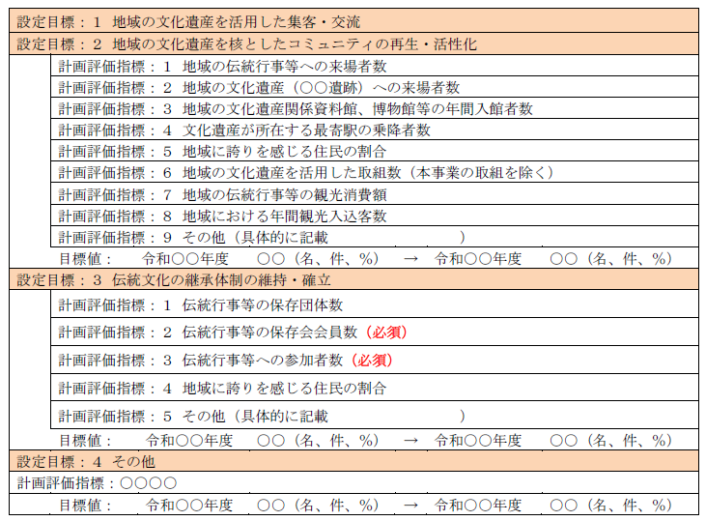
 | 設定根拠１：

 | 目標区分２： |  | （リストから選択してください。）

 | 評価指標区分２： |  | （リストから選択してください。）

 | 具体的な指標２：

 | 目標値２： |  | （現状値） | 令和 |  | 年度 |  |  |  | （単位） | ⇒ |  | （目標値） |  | 令和 | 8 | 年度 | （単位）

 | 設定根拠２：

 | 目標区分３： |  | （リストから選択してください。）

 | 評価指標区分３： |  | （リストから選択してください。）

 | 具体的な指標３：

 | 目標値３： |  | （現状値） | 令和 |  | 年度 |  |  |  | （単位） | ⇒ |  | （目標値） |  | 令和 | 8 | 年度 | （単位）

 | 設定根拠３：

 | 目標区分４： |  | （リストから選択してください。）

 | 評価指標区分４： |  | （リストから選択してください。）

 | 具体的な指標４：

 | 目標値４： |  | （現状値） | 令和 |  | 年度 |  |  |  | （単位） | ⇒ |  | （目標値） |  | 令和 | 8 | 年度 | （単位）

 | 設定根拠４：

 | 8 本事業への地方公共団体からの補助金・助成金等の交付予定

 | 9 「文化財保存活用地域計画(大綱)」「文化観光推進法に基づく拠点計画及び地域計画」「歴史文化基本構想」 の作成状況

 | 文化財保存活用大綱 |  |  | 文化財保存活用地域計画 |  |  |  |  |  | 文化観光推進法に基づく拠点計画及び地域計画 |  |  |  |  |  | 歴史文化基本構想

 | 認定年月 |  |  | 認定年月 |  |  |  |  |  | 認定年月 |  |  |  |  |  | 作成年月

 | 10 「文化財保存活用地域計画（大綱）」や「歴史的風致維持向上計画」の作成・認定に向けた計画の見込等

 | 本件担当者連絡先
 | 担当部局課

 | ＴＥＬ |  |  |  |  |  |  |  |  |  |  | ＦＡＸ

 | ふりがな |  |  |  |  |  |  | Ｅ-mail
 | 担当者氏名 |  |  |  |  |  |  |  |  |  |  |  |  |  |  |  |  |  | ※旧氏の使用が可能です。

 | 住所 | 〒

 | ※ スペースが足りない場合は、行の高さを変更したり、ページを追加しても差し支えありません。

（様式1-1 別紙）
様式１－１ 別紙

※実行委員会等が作成する事業一覧表（様式２－１）に記載された事業内容の概要を転記すること。
実施事業の概要（補助事業）

事業 番号 | 保存会名 | 事業内容
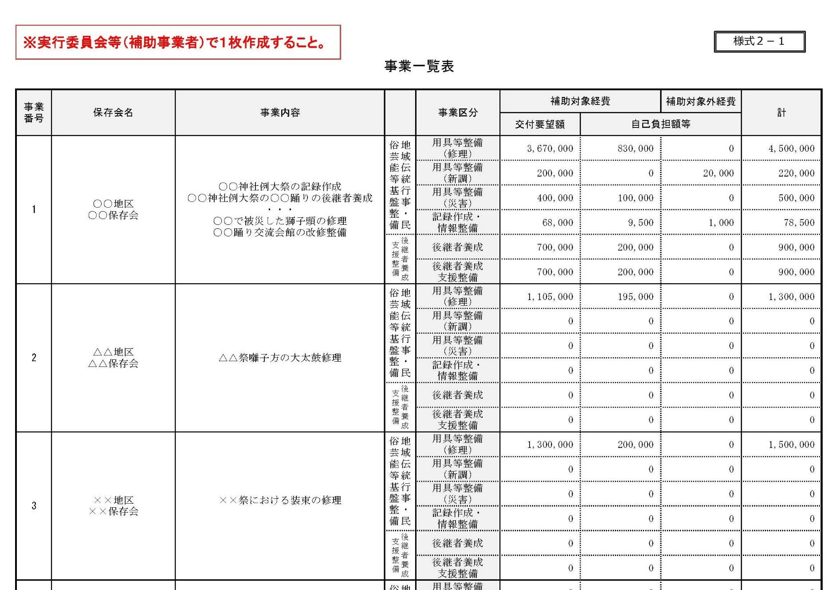
1

2
↑この部分を 様式１－１別紙に転記してください
3

4 |  |  | 0

5 |  |  | 0

6 |  |  | 0

7 |  |  | 0

8 |  |  | 0

9 |  |  | 0

10 |  |  | 0

11 |  |  | 0

12 |  |  | 0

（様式1-2）実績及び計画一覧表
様式１－2
用具等修理・新調 実績及び計画一覧表
【記載上の注意】
・分かる範囲で結構ですので、域内全体の修理状況等について、幅広く記載してください。
・件数が多い場合は主な修理等の記載でも結構ですが、他団体からの補助金等を受けてい
る場合は、可能な限り記載してください。
・令和７年度補正予算事業の交付要望書に記載する修理・新調対象用具で、複数年度にわた
り用具の修理・新調を行う計画の場合は、該当用具について実績・予定を必ず記載してくだ
さい。
・修理状況等が分からない場合は「不明」と記載してください。
・令和９年度以降の計画が未定の場合は「未定」と記載してください。
・「補助額又は要望予定額」の欄について、令和７年度までは実績額を、令和８年度は補助
金要望額を、令和９年度以降は補助金要望予定額を記載してください。
・補助事業名は当補助事業に限らず、国が実施する他の補助事業や地方公共団体による補助、
民間団体の助成金等を含めて、幅広く記載して下さい。
保存会等の自己資金で修理等を行った場合は、「自己資金」の欄に記載してください。
・各年度に複数の修理をしている場合や複数の補助金等を受けている場合は適宜、行を挿入
して記載してください。
地方公共団体名：

年度 | 対象用具 | 修理・新調の内容 | 総事業費 |  |  |  | 関連する行事
 |  |  |  | うち補助金等 |  | うち 自己資金
 |  |  |  | 補助額又は 要望予定額 | 補助事業名
平成29年度
平成30年度
令和元年度
令和2年度
令和3年度
令和4年度
令和5年度
令和6年度
令和7年度
令和8年度
令和9年度
令和10年度
令和11年度

